TABLERO
AUTORIDADES SUPERIORES |  | PRESUPUESTO VIGENTE Y EJECUTADO |  | PORCENTAJE DE PROGESO DE EJECUCIÓN |  | UNIDADES EJECUTORAS
María Xol | Defensora de la Mujer Indígena | SERVICIOS PERSONALES, TÉCNICOS Y PROFESIONALES |  | Pendiente de Ejecutar | 97.82% | Unidad Ejecutora | Presupuesto Asignado
Romelia Magdalena Caal Cahuec de Chub | Directora Ejecutiva | Presupuesto para pago de salarios y honorarios | Q1,056,558.00 | Ejecutado | 2.18% | 239 Defensoría de la Mujer Indígena | Q1,056,558.00
PORCENTAJE DE PROGRESO DE EJECUCIÓN
 |  | Presupuesto ejecutado en pago de salarios y honorarios | Q1,033,544.56 |  |  | COBERTURA GEOGRÁFICA
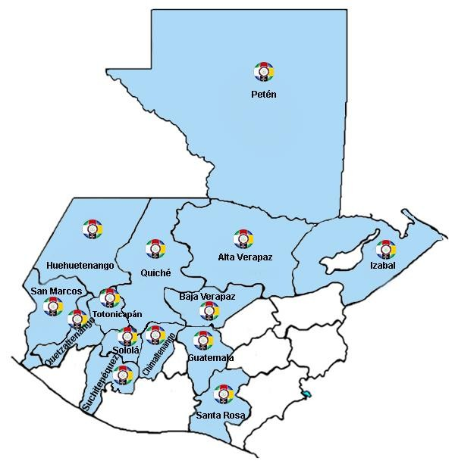
Ejecución Presupuestaria por Grupo de Gasto |  | Porcentaje en ejecución en el pago de salarios y honorarios | 97.82%
PRESUPUESTO VIGENTE Y EJECUTADO
Personal Permanente 011 | Q601,482.33
Personal temporal 021 Personal temporal 022 Personal temporal 031 | 000 Personas 000 Personas 000 Personas
Servicios técnicos o profesionales 029 | Q258,428.57
Servicios técnicos o profesionales 183 | Q173,633.65

EJECUCIÓN POR TIPO DE GASTO
Renglón 029 | 100.00%
Renglón 183 | 100.00% | EJECUCIÓN POR FINALIDADES
Renglón 011 | 96.32% | Dirección y Coordinación |  |  | Q438,524.76 | 42%
EJECUCIÓN POR TIPO DE GASTO
 |  | Mujeres indígenas violentadas en sus Derechos reciben Atención Jurídica |  |  | Q286,567.70 | 28%
 |  | Mujeres indígenas violentadas en sus Derechos reciben Atención Social |  |  | Q155,834.00 | 15%
 |  | Mujeres indígenas violentadas en sus Derechos reciben Atención Psicológica |  |  | Q138,467.10 | 13%
 |  | Personas Informadas y Capacitadas en Derechos Humanos para la Prevención de la Violencia contra las Mujeres Indígenas |  |  | Q14,151.00 | 1%
 |  |  |  |  | Q1,033,544.56 | 100%

EJECUCIÓN POR FINALIDADES
Dirección y Coordinación |  |  |  | 42%
Mujeres indígenas violentadas en sus Derechos reciben Atención Jurídica |  |  |  | 28%
Mujeres indígenas violentadas en sus Derechos reciben Atención Social |  |  |  | 15%
Mujeres indígenas violentadas en sus Derechos reciben Atención Psicológica |  |  |  | 13%
Personas Informadas y Capacitadas en Derechos Humanos para la Prevención de la Violencia contra las Mujeres Indígenas |  |  |  | 1%

